Hoja1
N° | Nombres y Apellidos | Firma
1 | Emerson M. Asto Rodríguez (Coordinador) | 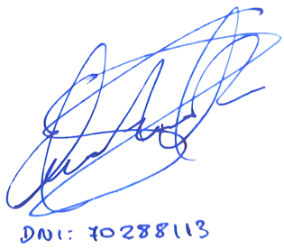

2 | Edward Javier Leon Lescano | 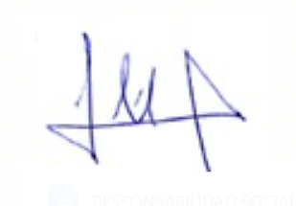

3 | Luis Alberto Julca Verástegui | 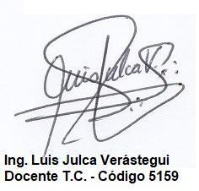

4 | Josmell Henry Alva Alcántara | 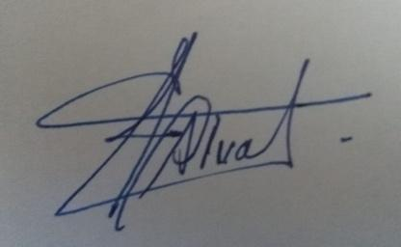

5 | Elí Guayán Huaccha

6 | Elder Marino Mendoza Orbegoso | 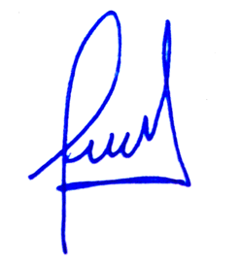

7 | Yván René Leiva Calvanapón | 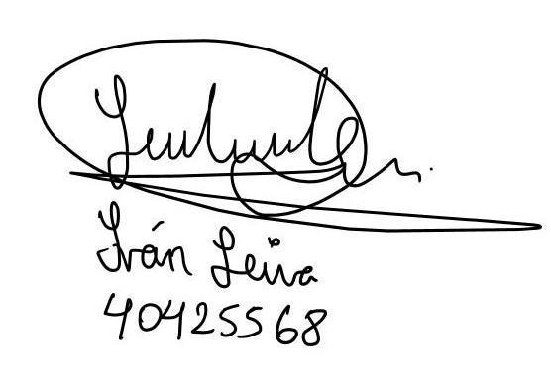

8 | Jairo Javier Rodríguez Ochoa | 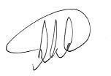

9 | Juan Carlos Bengoa Seminario | 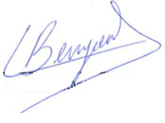

10 | Edgar Andre Manzano Ramos | 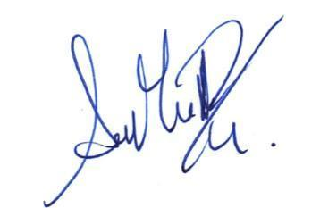

11 | Josué Gabriel Cruzado Vargas | 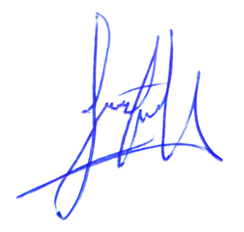

12 | Jimmy Roger Silvera Otañe | 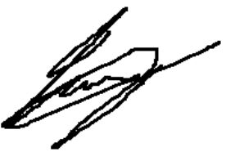

13 | Paredes Corcuera, Edwin Danilo

14 | Jose A. Cosavalente Castañeda

15 | Lujan Segura Edwar Glorimer

16 | Christian Franco Romero Rosales | 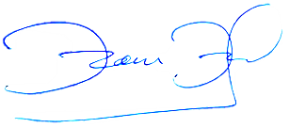

17 | Jorge Rufino Fernandez Herrera

